Sheet1
ピンクの背景色以外の場所に入力をしないでください。
団体名の記入
■ 利 用 登 録 者 名 簿 （代表者、連絡担当者も記入してください。）
 | 団体名 | 中野区スポーツ振興課 |  |  |  | 1人目は代表者、2人目は連絡担当者を入力すること 在勤証明書、在学証明書は貼り付けないこと。
登録 番号 | 氏名(姓) | 氏名(名) | 氏名フリ ガナ(姓) | 氏名フリ ガナ(名) | 年齢 | 住所 | 写真1 | 写真2 | 確認
中野区在住ではないが、
在勤、在学している場合には、
・在勤証明書
・在学証明書
を別途添付
1 | 日本 | 花子 | ニホン | ハナコ | 40 | 中野区中野4-8-1 | 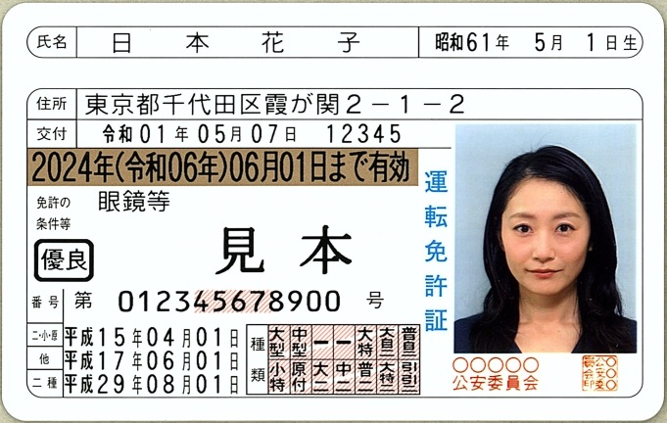
それぞれの項目に合わせて入力
住所や生年月日がわかる身分証明書の写真を添付
表裏がある場合には、写真1,2にそれぞれ表裏を貼り付ける。
2 | 中野 | 花子

